Sheet1
第年 | 第周 | 新房成交量 | 二手房成交量 | 涨价房源
2022 | 40 | 4665 | 1177 | 180
2022 | 41 | 662 | 404 | 130
2022 | 42 | 2162 | 1294 | 214
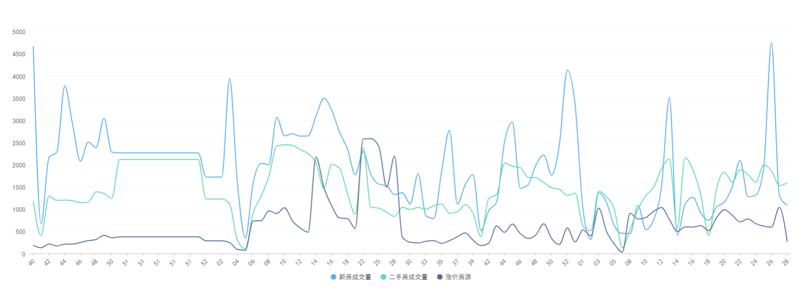
2022 | 43 | 2285 | 1195 | 170
2022 | 44 | 3768 | 1204 | 210
2022 | 45 | 2916 | 1188 | 213
2022 | 46 | 2079 | 1145 | 248
2022 | 47 | 2510 | 1155 | 289
2022 | 48 | 2382 | 1388 | 313
2022 | 49 | 3044 | 1350 | 409
2022 | 50 | 2282 | 1243 | 355
2022 | 51 | 2266 | 2115 | 375
2022 | 51 | 2266 | 2115 | 375
2022 | 51 | 2266 | 2115 | 375
2022 | 51 | 2266 | 2115 | 375
2022 | 51 | 2266 | 2115 | 375
2022 | 51 | 2266 | 2115 | 375
2022 | 51 | 2266 | 2115 | 375
2022 | 51 | 2266 | 2115 | 375
2022 | 51 | 2266 | 2115 | 375
2022 | 51 | 2266 | 2115 | 375
2022 | 51 | 2266 | 2115 | 375
2022 | 52 | 1721 | 1228 | 286
2022 | 53 | 1721 | 1228 | 286
2023 | 02 | 1721 | 1228 | 286
2023 | 03 | 3939 | 1112 | 247
2023 | 04 | 1575 | 292 | 92
2023 | 05 | 348 | 108 | 73
2023 | 06 | 1591 | 921 | 735
2023 | 07 | 2031 | 1283 | 737
2023 | 08 | 1999 | 1740 | 959
2023 | 09 | 3065 | 2421 | 901
2023 | 10 | 2650 | 2449 | 1029
2023 | 11 | 2694 | 2436 | 733
2023 | 12 | 2643 | 2336 | 573
2023 | 13 | 2649 | 2248 | 480
2023 | 14 | 3091 | 2040 | 2174
2023 | 15 | 3497 | 1474 | 1491
2023 | 16 | 3227 | 2008 | 1071
2023 | 17 | 2732 | 1920 | 798
2023 | 18 | 2359 | 1352 | 787
2023 | 19 | 1773 | 884 | 563
2023 | 22 | 2293 | 2375 | 2582
2023 | 24 | 1774 | 1041 | 2587
2023 | 25 | 1561 | 1022 | 2408
2023 | 26 | 1524 | 927 | 1499
2023 | 28 | 1323 | 835 | 2194
2023 | 29 | 1369 | 1041 | 363
2023 | 30 | 1117 | 994 | 253
2023 | 31 | 1795 | 1035 | 238
2023 | 33 | 847 | 999 | 275
2023 | 34 | 789 | 1077 | 289
2023 | 35 | 1857 | 1116 | 228
2023 | 36 | 2774 | 905 | 290
2023 | 37 | 1113 | 938 | 378
2023 | 38 | 1548 | 1098 | 465
2023 | 39 | 1773 | 902 | 299
2023 | 41 | 513 | 382 | 177
2023 | 42 | 962 | 1240 | 236
2023 | 43 | 1162 | 1329 | 622
2023 | 44 | 2509 | 2037 | 476
2023 | 45 | 2960 | 1963 | 665
2023 | 46 | 1471 | 1938 | 450
2023 | 47 | 1547 | 1714 | 338
2023 | 48 | 1992 | 1711 | 420
2023 | 49 | 2217 | 1595 | 670
2023 | 50 | 1765 | 1480 | 339
2023 | 51 | 2463 | 1443 | 203
2023 | 52 | 4130 | 1305 | 576
2023 | 52 | 3338 | 1357 | 260
2024 | 01 | 990 | 611 | 531
2024 | 02 | 318 | 513 | 396
2024 | 03 | 1367 | 1401 | 1022
2024 | 04 | 1143 | 1270 | 493
2024 | 05 | 620 | 985 | 211
2024 | 06 | 453 | 131 | 28
2024 | 08 | 449 | 547 | 908
2024 | 09 | 1083 | 1000 | 775
2024 | 10 | 537 | 1303 | 810
2024 | 11 | 761 | 1489 | 951
2024 | 12 | 1518 | 1910 | 1035
2024 | 13 | 3513 | 2129 | 767
2024 | 14 | 413 | 565 | 499
2024 | 15 | 1110 | 2152 | 597
2024 | 16 | 1266 | 1881 | 595
2024 | 17 | 909 | 1314 | 628
2024 | 18 | 747 | 406 | 517
2024 | 19 | 1044 | 1456 | 805
2024 | 20 | 1161 | 1836 | 987
2024 | 21 | 1502 | 1606 | 862
2024 | 22 | 2098 | 1889 | 712
2024 | 23 | 1280 | 1780 | 777
2024 | 24 | 1312 | 1604 | 673
2024 | 25 | 1927 | 1994 | 615
2024 | 26 | 4747 | 1859 | 595
2024 | 27 | 1307 | 1530 | 1038
2024 | 28 | 1090 | 1590 | 275

Sheet2
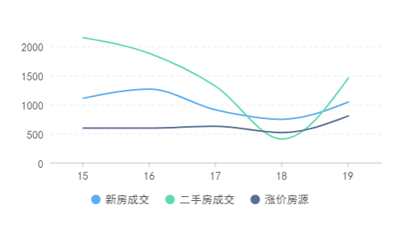
姓名 | 分数 | 年龄 |  | 竖行是系列
张三 | 3 | 22 |  | 横行是类别
李四 | 4 | 33
王五 | 5 | 44

标题
第周 | 新房成交 | 二手房成交 | 涨价房源
15 | 1110 | 2152 | 597
16 | 1266 | 1881 | 595
17 | 909 | 1314 | 628
18 | 747 | 406 | 517
19 | 1044 | 1456 | 805

